3ème Scrat Tour de Saint-Avé
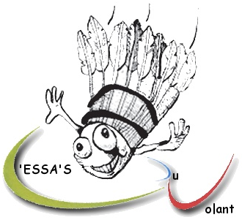
3ème Scrat Tour de Saint-Avé le samedi 9 et dimanche 10 février 2019
Simples, doubles et mixtes P12 à N3

Club et sigle :
Responsable :
Email :
Téléphone :

NOM | Prénom | N° Licence | Tableau(x) souhaité(s) |  |  | Partenaire de double (X si en recherche) |  |  | Partenaire de mixte (X si en recherche) |  |  | Montant inscription
 |  |  | Simple | Double | Mixte | NOM | Prénom | Club | NOM | Prénom | Club
MANNY | Scrat | 01234567 | P10 | D9 |  | DIEGO | Sid | ADG |  |  |  | 15

 |  |  |  |  |  |  |  |  |  |  | TOTAL | 0
Inscriptions avant le 1er février 2019. Simples et mixtes le samedi, doubles le dimanche. 1 tableau à 10€, 2 tableaux à 15€, un seul tableau le samedi
Pré-inscriptions possibles par mail à badsaintave@gmail.com mais validées à réception de la fiche d'inscription et du règlement par la poste
Fiche d'inscription et chèque à l'ordre de l'ESSA's du Volant à envoyer à Valérie Jouannel, 2 clos du Poulfanc, 56860 Séné

